关系图
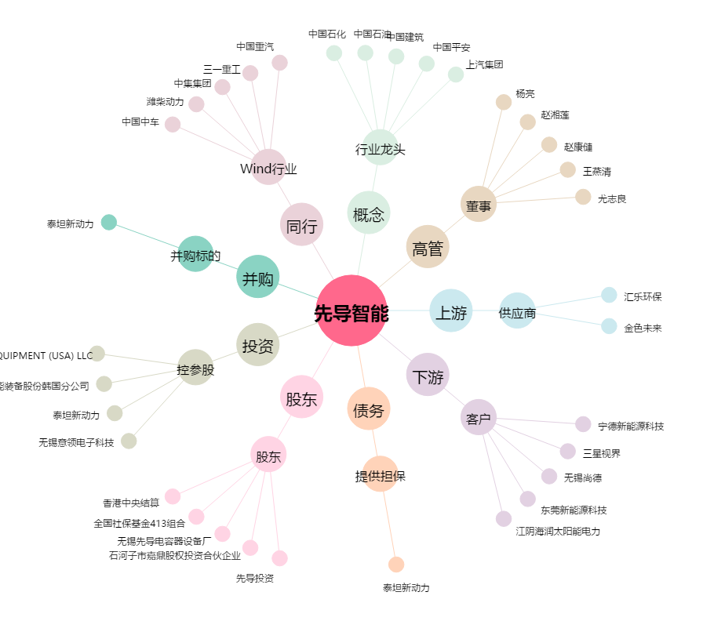
先导智能[300450.SZ] - 关系概览图

